AMA_HeadDepth_Length
Length | Head Depth | Steps
0.55 | 0.19 | Load Dataframe df
0.78 | 0.18 | df head | Length | Head Depth
0.9 | 0.19 |  | 0.55 | 0.19
0.9 | 0.2 |  | 0.78 | 0.18
0.96 | 0.18 |  | 0.9 | 0.19
0.98 | 0.23 |  | 0.9 | 0.2
0.98 | 0.28 |  | 0.96 | 0.18
1 | 0.19
1 | 0.2 | Correlation | 0.96401086613
1 | 0.23 | Describe |  | Length | Head Depth
1 | 0.23 |  | count | 194 | 194
1 | 0.25 |  | mean | 2.2419072165 | 0.41932989691
1 | 0.26 |  | std | 1.0550333205 | 0.16080453308
1.05 | 0.2 |  | min | 0.55 | 0.18
1.05 | 0.24 |  | 25% | 1.45 | 0.3
1.07 | 0.25 |  | 50% | 1.85 | 0.39
1.08 | 0.28 |  | 75% | 3 | 0.56
1.1 | 0.23 |  | max | 5.2 | 0.86
1.1 | 0.23
1.1 | 0.31 | Linear regression | 0
1.13 | 0.22 | slope | 0.1469312051
1.13 | 0.22 | intercept | 0.089923767857
1.13 | 0.23 | r_value | 0.96401086613
1.13 | 0.23 | p_value | 2.0405108961E-112
1.18 | 0.25
1.2 | 0.2 | scatterplot
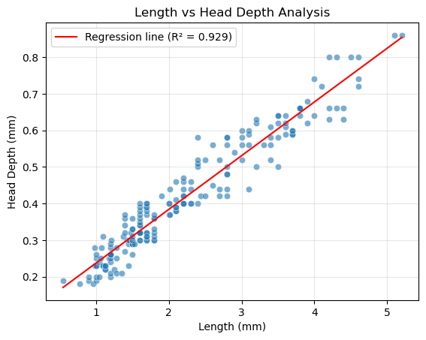
1.2 | 0.21
1.2 | 0.24
1.2 | 0.25
1.2 | 0.26
1.2 | 0.26
1.2 | 0.26
1.2 | 0.26
1.2 | 0.28
1.2 | 0.29
1.21 | 0.3
1.25 | 0.22
1.28 | 0.21
1.28 | 0.25
1.28 | 0.28
1.35 | 0.21
1.38 | 0.31
1.4 | 0.27
1.4 | 0.32
1.4 | 0.34
1.4 | 0.36
1.4 | 0.37
1.43 | 0.3
1.45 | 0.23
1.45 | 0.29
1.45 | 0.3
1.46 | 0.3
1.48 | 0.32
1.5 | 0.26
1.5 | 0.29
1.5 | 0.29
1.5 | 0.3
1.5 | 0.3
1.5 | 0.31
1.5 | 0.33
1.5 | 0.33
1.5 | 0.36
1.53 | 0.29
1.6 | 0.3
1.6 | 0.3
1.6 | 0.32
1.6 | 0.32
1.6 | 0.32
1.6 | 0.32
1.6 | 0.34
1.6 | 0.34
1.6 | 0.35
1.6 | 0.36
1.6 | 0.37
1.6 | 0.38
1.6 | 0.39
1.6 | 0.4
1.68 | 0.39
1.7 | 0.3
1.7 | 0.3
1.7 | 0.31
1.7 | 0.32
1.7 | 0.32
1.7 | 0.37
1.7 | 0.38
1.7 | 0.39
1.7 | 0.4
1.7 | 0.4
1.7 | 0.31
1.8 | 0.3
1.8 | 0.3
1.8 | 0.31
1.8 | 0.32
1.8 | 0.33
1.8 | 0.36
1.8 | 0.36
1.8 | 0.37
1.9 | 0.42
2 | 0.37
2 | 0.4
2 | 0.4
2.01 | 0.44
2.02 | 0.37
2.1 | 0.38
2.1 | 0.38
2.1 | 0.39
2.1 | 0.39
2.1 | 0.41
2.1 | 0.46
2.2 | 0.4
2.2 | 0.4
2.2 | 0.4
2.2 | 0.42
2.2 | 0.42
2.2 | 0.44
2.2 | 0.46
2.2 | 0.47
2.3 | 0.4
2.3 | 0.4
2.3 | 0.44
2.3 | 0.46
2.4 | 0.4
2.4 | 0.5
2.4 | 0.51
2.4 | 0.52
2.4 | 0.58
2.44 | 0.42
2.5 | 0.42
2.5 | 0.52
2.6 | 0.45
2.6 | 0.56
2.7 | 0.42
2.7 | 0.44
2.7 | 0.52
2.8 | 0.42
2.8 | 0.44
2.8 | 0.48
2.8 | 0.48
2.8 | 0.5
2.8 | 0.56
2.8 | 0.58
2.8 | 0.58
2.9 | 0.54
3 | 0.52
3 | 0.56
3 | 0.58
3 | 0.6
3.1 | 0.44
3.1 | 0.56
3.1 | 0.59
3.1 | 0.6
3.2 | 0.5
3.2 | 0.62
3.2 | 0.63
3.3 | 0.56
3.4 | 0.52
3.4 | 0.56
3.4 | 0.58
3.4 | 0.61
3.5 | 0.5
3.5 | 0.58
3.5 | 0.62
3.5 | 0.64
3.5 | 0.64
3.6 | 0.59
3.6 | 0.61
3.6 | 0.62
3.6 | 0.64
3.7 | 0.59
3.7 | 0.59
3.7 | 0.6
3.7 | 0.6
3.8 | 0.64
3.8 | 0.66
3.8 | 0.66
3.8 | 0.66
3.9 | 0.62
3.9 | 0.68
4 | 0.64
4 | 0.74
4.1 | 0.72
4.2 | 0.63
4.2 | 0.66
4.2 | 0.8
4.3 | 0.66
4.3 | 0.8
4.4 | 0.63
4.4 | 0.66
4.5 | 0.8
4.6 | 0.72
4.6 | 0.74
4.6 | 0.8
5.1 | 0.86
5.2 | 0.86

Feeding-Experiments-Initial
Experiment | Fish No. | Fish Length (mm) | Prey Length (mm) | Prey | Steps
FE1 | 1 | 25 | 3.1 | AMA | Load Dataframe | Experiment | Fish No. | Fish Length (mm) | Prey Length (mm) | Prey
FE1 | 1 | 25 | 4 | AMA |  | FE1 | 1 | 25 | 3.1 | AMA
FE1 | 1 | 25 | 3.9 | AMA |  | FE1 | 1 | 25 | 4 | AMA
FE1 | 1 | 25 | 4.6 | AMA |  | FE1 | 1 | 25 | 3.9 | AMA
FE1 | 2 | 23 | 2 | AMA |  | FE1 | 1 | 25 | 4.6 | AMA
FE1 | 2 | 23 | 2.1 | AMA |  | FE1 | 2 | 23 | 2 | AMA
FE1 | 2 | 23 | 2.1 | AMA
FE1 | 2 | 23 | 2.3 | AMA | Fish Length by Experiment
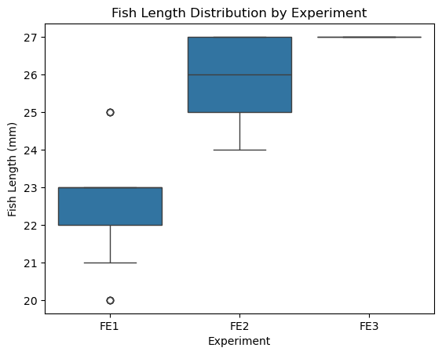
FE1 | 2 | 23 | 3.4 | AMA
FE1 | 2 | 23 | 3.6 | AMA
FE1 | 2 | 23 | 3.4 | AMA
FE1 | 2 | 23 | 3.4 | AMA
FE1 | 2 | 23 | 3 | AMA
FE1 | 2 | 23 | 1.8 | CU
FE1 | 3 | 22 | 4.6 | AMA
FE1 | 3 | 22 | 3.5 | AMA
FE1 | 3 | 22 | 3.4 | AMA
FE1 | 3 | 22 | 3.4 | AMA
FE1 | 3 | 22 | 1.8 | AMA
FE1 | 4 | 21 | 0 | NIL
FE1 | 5 | 20 | 1.7 | AMA
FE1 | 5 | 20 | 2.4 | AMA
FE1 | 5 | 20 | 3.8 | AMA
FE1 | 5 | 20 | 2.4 | AMA
FE2 | 1 | 26 | 4.2 | AMA | Prey Length by Experiment
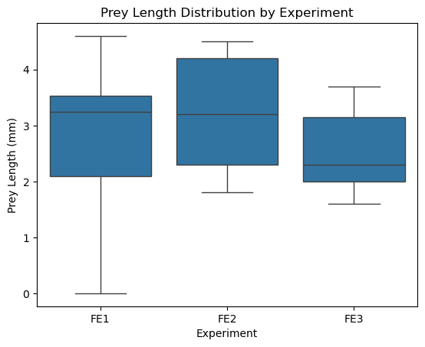
FE2 | 1 | 26 | 1.8 | AMA
FE2 | 1 | 26 | 2.3 | AMA
FE2 | 1 | 26 | 2.1 | AMA
FE2 | 2 | 25 | 3.2 | AMA
FE2 | 2 | 25 | 4.2 | AMA
FE2 | 2 | 25 | 4.4 | AMA
FE2 | 2 | 25 | 2.2 | AMA
FE2 | 3 | 27 | 3.8 | AMA
FE2 | 4 | 27 | 3.1 | AMA
FE2 | 4 | 27 | 2.8 | AMA
FE2 | 4 | 27 | 2.3 | AMA
FE2 | 4 | 27 | 3.4 | AMA
FE2 | 4 | 27 | 4.5 | AMA
FE2 | 5 | 24 | 4.4 | AMA
FE3 | 1 | 27 | 1.8 | AMA
FE3 | 1 | 27 | 2.1 | AMA
FE3 | 1 | 27 | 3.3 | AMA
FE3 | 1 | 27 | 1.8 | AMA
FE3 | 1 | 27 | 2 | AMA
FE3 | 1 | 27 | 1.6 | AMA
FE3 | 1 | 27 | 3.7 | AMA
FE3 | 1 | 27 | 3.1 | AMA | Fish Length vs Prey Length
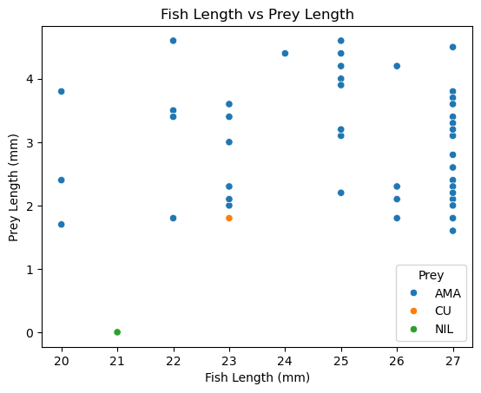
FE3 | 1 | 27 | 2.4 | AMA
FE3 | 1 | 27 | 2 | AMA
FE3 | 1 | 27 | 2.3 | AMA
FE3 | 1 | 27 | 3.2 | AMA
FE3 | 1 | 27 | 2.2 | AMA
FE3 | 1 | 27 | 2.6 | AMA
FE3 | 1 | 27 | 3.6 | AMA

 |  |  |  |  | Correlation | 0.049134783653
 |  |  |  |  | Crosstab | Prey | AMA | CU | NIL
 |  |  |  |  |  | Experiment
 |  |  |  |  |  | FE1 | 22 | 1 | 1
 |  |  |  |  |  | FE2 | 15 | 0 | 0
 |  |  |  |  |  | FE3 | 15 | 0 | 0

 |  |  |  |  | Average prey length | Fish Length (mm) | Prey Length (mm)
 |  |  |  |  |  | 20 | 2.575
 |  |  |  |  |  | 21 | 0
 |  |  |  |  |  | 22 | 3.34
 |  |  |  |  |  | 23 | 2.71
 |  |  |  |  |  | 24 | 4.4
 |  |  |  |  |  | 25 | 3.7
 |  |  |  |  |  | 26 | 2.6
 |  |  |  |  |  | 27 | 2.7428571429

